ERD
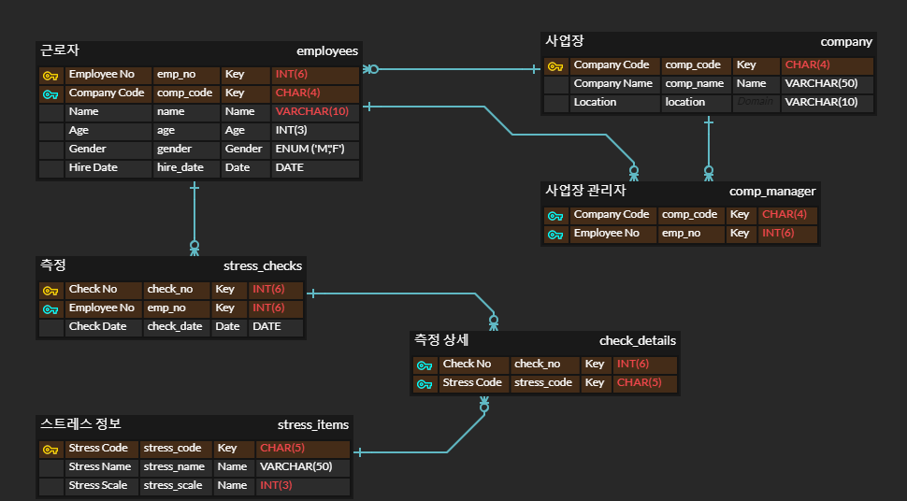

ENUM ('M','F')

